功能规则&表格
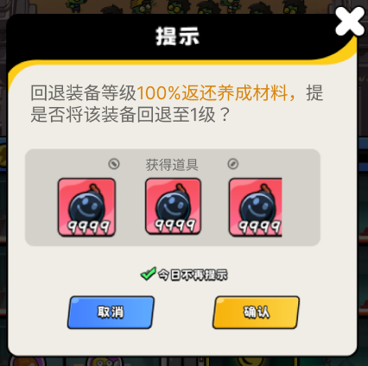
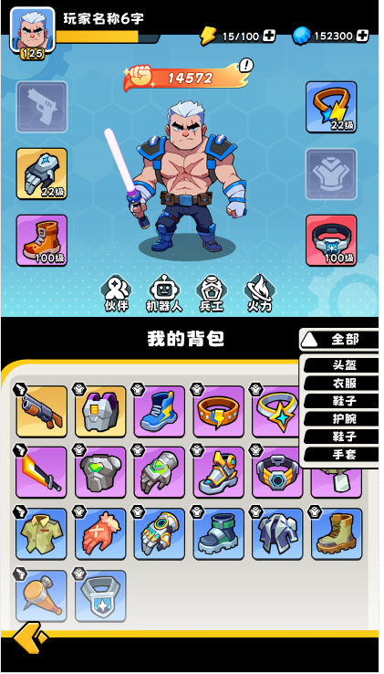
1.1 系统逻辑说明

 | 系统名称：装备养成系统

 | 系统定位：核心中长线养成模块，提供基础数值验证与流派构建基础。

 | 设计目的：给予玩家推图打怪最直观的成长反馈。通过收集、强化、改造装备，满足玩家应对不断膨胀的关卡数值需求，并通过解锁附加属性（词条）提供战斗机制的质变。

 | 系统说明：

 |  | ① 玩家在各类玩法中获取装备并穿戴。

 |  | ② 装备部分共6个：武器、头盔、护目镜、衣服、手套、鞋子

 |  | ③ 装备具有【基础属性】和固定的【附加属性】。【基础属性】由【强化】提升，【附加属性】由【突破】解锁。

 |  | ④ 【强化】受【改造】等级限制。

 |  | ⑤【改造】由【军工厂】进行提升。

1.2 系统开放

 | 开放条件：读取【globalxm】。

1.3 系统拆解说明

 | 【装备槽位】

 | ① 装备栏部位：武器、头盔、护目镜、衣服、手套、鞋子

 | 【装备背包】

 | ① 显示玩家持有的装备，每个装备在背包中仅显示一件，装备唯一。

 | 【装备强化：强化与改造】

 | ① 强化逻辑：读取 equipLvxm 表，消耗指定道具和金币，提升属性。

 |  | a.装备强化受改造限制，读equipxm。

 |  | 如：改造3，限制等级为20。则该准备需要完成改造，才能升至21级。

 |  | b.强化受限时，弹跳转窗口【提示】。
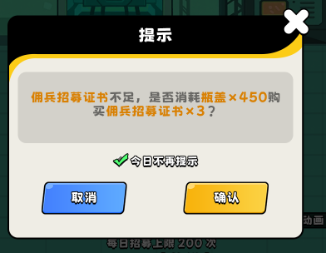

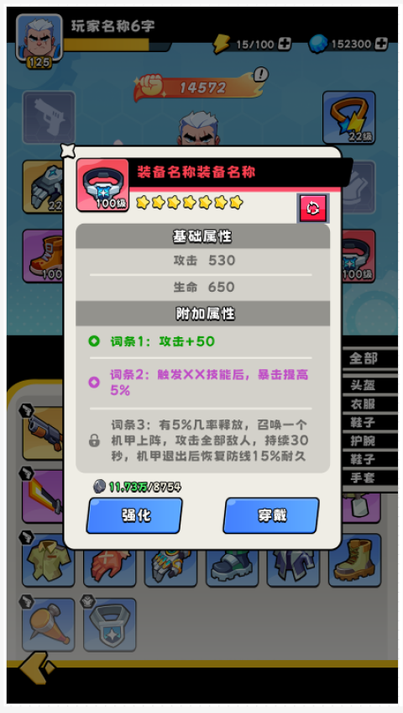

{}后可继续升级，是否前往{}进行改装。

前往

 | ② 改造逻辑：改造走【军工厂】功能。

 |  | a.改造属性读equipxm表。

 | 【装备属性】

 | ① 基础属性：基础属性分为【初始属性】、【强化提升属性】。

 |  | a.装备属性值=equixm品质数值 + equipLvxm强化等级数值

 | ② 附加属性：每个装备的附加属性固定，通关equipxm表附加属性组，连接到equipxm。

 |  | a.附加属性解锁：装备达到对应【改造等级】后解锁对应词条。

 | 【重复装备】

 | ① 重复获取装备，按照equipxm分解为应对道具。

 | 【装备_强化等级回退】

 | ① 点击退回按钮，可以将【装备强化等级】回退至1级。（只能回退等级，不可回退品质。）

 | ② 回退100%返还【强化】养成材料。

 | ③ 装备强化等级=1时，隐藏该按钮。

交互逻辑


 | ① 装备栏位说明

 |  | UI 布局与表现：展示玩家当前部位已穿戴的装备 Icon、等级、品质底框。

 |  | 交互规则 / 状态机说明：

 |  | 空位态：无装备时展示对应部位的占位底图，不可点击。

 |  | 装备态：点击已穿戴的装备，弹出【装备详情弹窗】。弹窗内隐藏穿戴/卸下，仅保留强化/改造并居中。

 | ② 预留接口

 |  | UI 布局与表现：展示其他系统入口页签。

 |  | 交互规则 / 状态机说明：

 |  | 未解锁态：点击，弹错误码IDS_XM_ERR_SYS_OPEN，飘字文本：“{}开放”（读功能开放条件）。

 |  | 解锁态：点击，跳转至对应功能页面。

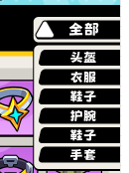

 | ③ 列表筛选说明

 |  |  | UI 布局与表现：常态显示当前筛选条件，附带下拉箭头。

 |  |  | 交互规则 / 状态机说明：

 |  |  | 展开态：点击展开下拉列表，选中后收起，背包仅展示对应部位装备。

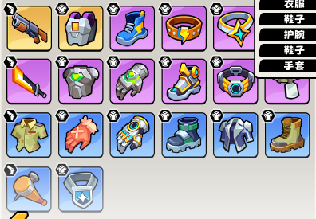

 | ④ 装备背包说明

 |  |  | UI 布局与表现：显示玩家获取的所有装备。

 |  |  | 交互规则 / 状态机说明：

 |  |  | 默认排序规则为：品质 > 等级 > 部位。点击单件装备弹出详情。

 |  |  | 已装备：右上角显示【战】角标。

 |  |  | 未装备：无角标。

2.界面交互设计：【装备详情弹窗】

 | ① 装备信息说明

 |  | UI 布局与表现：展示 Icon、名称、等级、星级。

 |  | 交互规则 / 状态机说明：

 |  | 星级展示态：星级代表初始品质，不随强化等级改变。

 | ② 基础属性说明

 | UI 布局与表现：展示装备主属性绝对值。

 | 交互规则 / 状态机说明：

 | 未满级时：属性右侧显示（+{}），计算为：增加属性=下一级属性值-当前等级属性值

 | 满级时：只显示当前属性文本

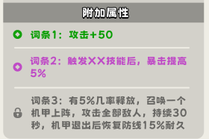

 | ③ 附加属性说明

 |  | UI 布局与表现：列表展示特殊词条。

 |  | 交互规则 / 状态机说明：

 |  | 已解锁态：高亮显示，文字前方显示激活图标。

 |  | 未解锁态：置灰显示，文字前方显示锁定图标及解锁条件。

 | ④ 【强化】说明

 |  | UI 布局与表现：左下方显示操作及消耗。

 |  | 交互规则 / 状态机说明：

 |  | 未满级：显示强化按钮。消耗材料，点击升 1 级。

 |  | 满级时：按钮置灰，材料不显示，显示【已满级】，不可点击。

 |  | 材料不足时，弹错误码提示IDS_XM_ERR_ITEM_LESS，飘字文本：“你拥有的{}不足”。
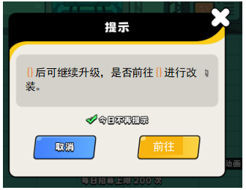
 |  | 达到限制等级时：强化受限时，弹跳转窗口【提示】。

 | ⑤ 【穿戴】说明

 | UI 布局与表现：右下方执行穿挂逻辑。

 | 交互规则 / 状态机说明：

 | 未穿戴态：点击，穿戴或替换装备。

 | （玩家正在携带的装备）穿戴态：隐藏此按钮，强化/改造按钮居中，隐藏材料消耗。

 | ⑥ 【回退】说明

 | UI 布局与表现：界面右上角回退按钮。

 | 交互规则 / 状态机说明：

 | 装备等级=1时，隐藏改按钮。

 | 装备等级＞1时，点击弹出【提示】。

